Nachweise Überkompensation
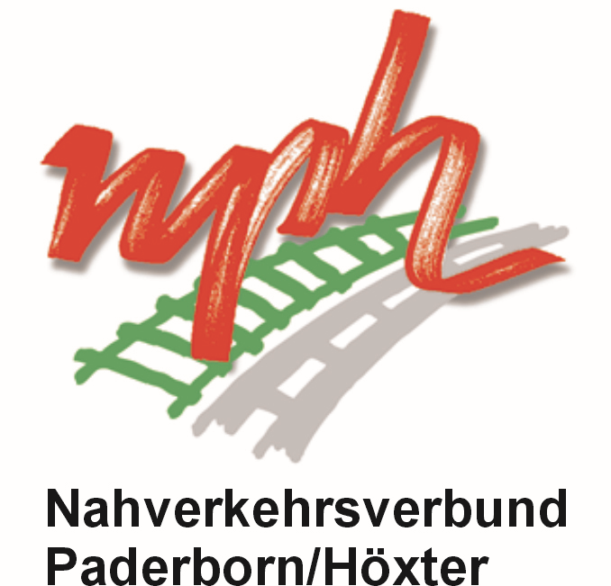

Nachweise zur Endabrechnung / Überkompensationskontrolle
für die Gewährung eines Ausgleichs gemäß
Richtlinien über die Gewährung von Zuwendungen zur Förderung des Sozialtickets im Öffentlichen Personennahverkehr Nordrhein-Westfalen (Richtlinien Sozialticket 2011)
für das Jahr
2024

Antragsteller:

 |  | Angaben zur Überkompensationskontrolle
 |  | - bitte jeweils (1) oder (2) ankreuzen -
A.1) Eigenwirtschaftliche ÖSPV-Verkehre (durchgehend genehmigt)

lfd. Nr. | Linienbündel/SPNV-Netz (ggf. auf gesondertem Blatt fortführen) | (1) Gesamthafte Überkompensations-kontrolle durch den nph im Rahmen der Schlussabrechnung der § 11a-Pauschale (Ziff. 7.1) | ODER (2) Vorlage von Nachweisen zur Überkompensation gem. Ziff. 8 der allg. Vorschrift des nph zum Sozialticket inkl. Testat eines Wirtschaftsprüfers
1
2
3
4
5
6

A.2) Eigenwirtschaftliche ÖSPV-Verkehre (anteilig im Förderjahr)

lfd. Nr. | Linienbündel/SPNV-Netz (ggf. auf gesondertem Blatt fortführen) | (1) Gesamthafte Überkompensations-kontrolle durch den nph im Rahmen der Schlussabrechnung der § 11a-Pauschale (Ziff. 7.1) | ODER (2) Vorlage von Nachweisen zur Überkompensation gem. Ziff. 8 der allg. Vorschrift des nph zum Sozialticket inkl. Testat eines Wirtschaftsprüfers
1
2
3
4
5
6

B) Verkehre im Rahmen eines Öffentlichen Dienstleistungsauftrags (ÖDA)

lfd. Nr. | Linienbündel/SPNV-Netz | (1) der dieser Leistungseinheit zugrunde liegende ÖDA erfüllt die Voraussetzungen der Ziffer 7.2 Satz 1 der allg. Vorschrift des nph zum Sozialticket (Nachweis durch schriftl. Bestätigung des Auftraggebers*) | ODER (2) Vorlage von Nachweisen zur Überkompensation gem. Ziff. 8 der allg. Vorschrift des nph zum Sozialticket inkl. Testat eines Wirtschaftsprüfers
1
2
3
4
5
6
7
8
9
10
11
12

* entfällt, wenn der nph selbst der Auftraggeber des ÖDA ist

Erklärungen zur Erfüllung der Antragsvoraussetzungen:

Die Antragstellerin/der Antragsteller erklärt, dass

- die oben aufgeführten Verkehrsleistungen im Bewilligungsjahr gem. den erteilten Genehmigungen / Erlaubnissen / Fahrplänen durchgeführt wurden (Ziff. 4.2 der allgemeinen Vorschrift)

- im Bewilligungsjahr die Voraussetzungen des jeweils gültigen Nahverkehrsplans eingehalten wurden (Ziff. 4.2.1 der allgemeinen Vorschrift)

Ort/Datum |  | rechtsverbindliche Unterschrift/en

Name/n des/r Unterzeichner/s

